상품제안서
소유 퍼센트샵 미니 휴대용칫솔살균기 PS-H80 | 상품코드: F23082

 |  |  |  |  |  |  | 02-412-0044 | www.easy1.co.kr
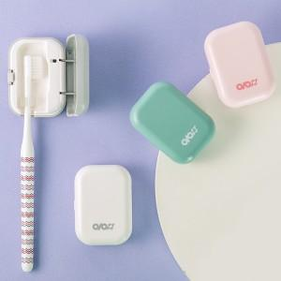

【상세/제작정보】 | 작은사이즈로 휴대하기 편하고,어떤 사이즈나, 모양의 칫솔 거치도 가능

【인쇄/포장옵션】 | 풀칼라 / 포장지포장

【공급단가】 | 수량 | 100~ | 300~ | 500~ | 1,000~ | 3,000~
*VAT별도 | 단가 | 12,040원 | 11,610원 | 11,180원 | 10,750원 | 10,320원

【상품 URL】 | http://www.easy1.co.kr/src/goods_detail.php?gdno=23082

